Sheet1
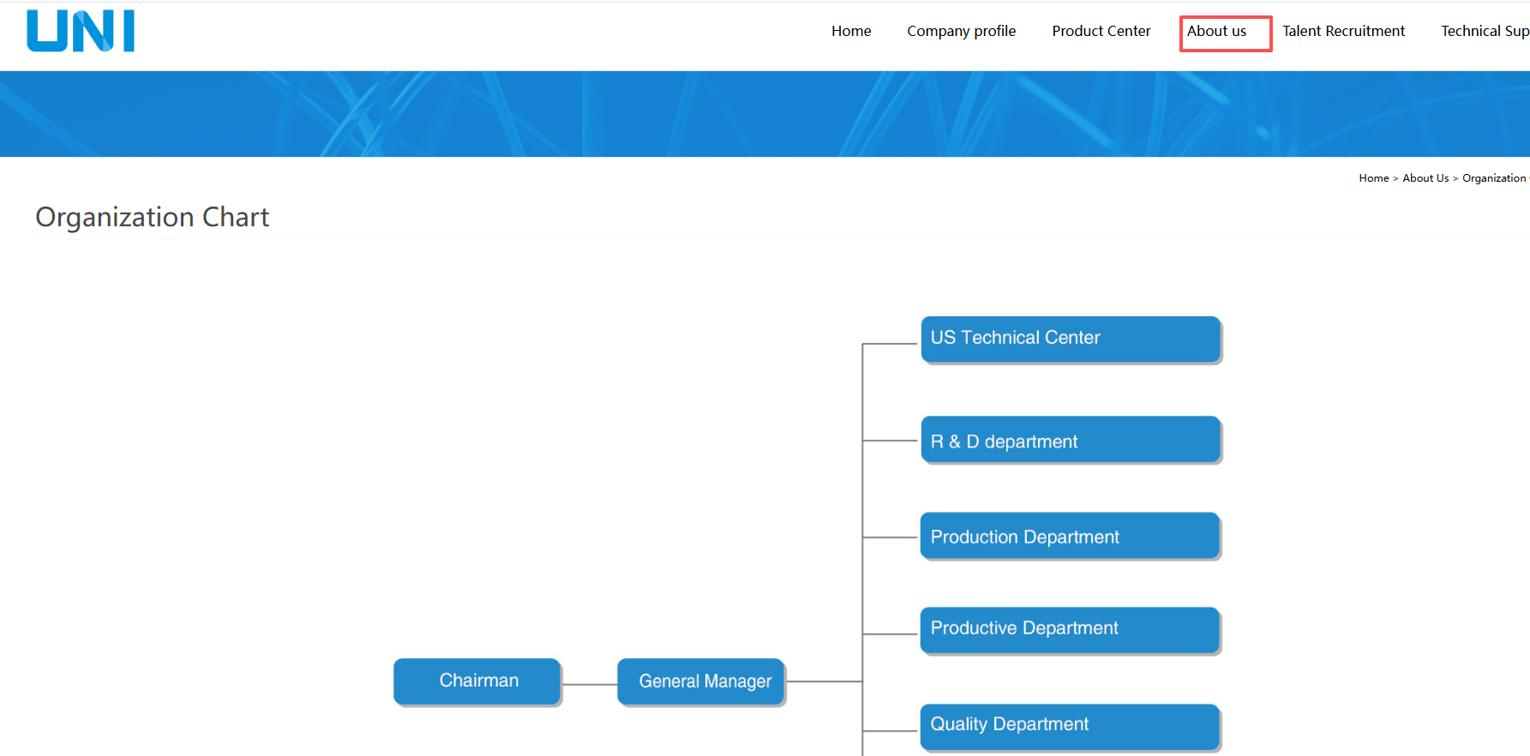
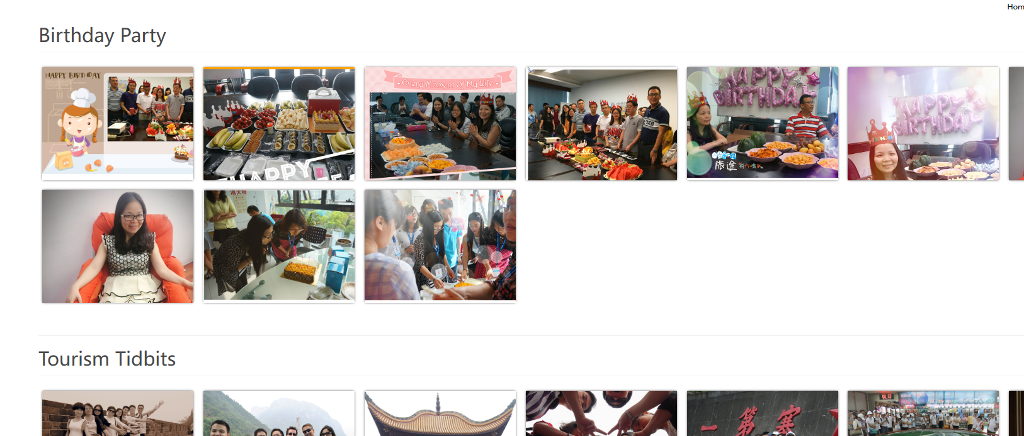
惠州源医官网（www.bluevitatech.com）
一、HOME 主页
关于源医（bluevitatech） | bluevitatech成立于2015年9月，注册资金300万元。bluevitatech主要致力于智能移动医疗产品和移动通信终端产品的开发、生产和销售，拥有多个国家独立发明的专利，并获得国家高新技术企业和双软企业认证，拥有一支强大的战斗团队;多年专注北美运营商(Verizon/T-Mobile/AT&T) 2G/3G/4G/5G高门槛专属定制的产品管理和开发体系 多年耕耘并满足北美FDA移动医疗市场标准/规范的团队和体系 宽带移动通信技术+互联网+AI技术深度融合实现产品跨维度赋能
公司目的 | 市场导向，质量为本。 提供令客户满意的产品和服务。 不断追求质量进步和超越。（内容参考优利）
二、公司简介
公司介绍 | 惠州市源医科技有限公司坐落于广东惠州，地处国家级高新技术产业开发区。公司成立于2015年9月，注册资金300万元，目前公司为国家高新技术企业、广东省专精特新企业和双软企业。 我司专注于智能移动医疗电子、智能移动通信终端、IOT等产品研发和生产。为企业客户提供满足谷歌EDLA认证的智能手机、平板、物联网终端、数据终端以及通过FDA认证的智能医疗终端产品。 公司核心成员不仅有多年的欧美市场移动通信终端设计和集成经验，而且还具备多年的欧美市场医疗电子仪器设计和集成经验。 公司与国内外知名生物医疗电子领域的单位或个人保持长期的合作或者技术交流。公司专注北美、欧洲以及国内市场的高门槛精准医疗为主题的移动医疗仪器产品开发和销售。
主要客户
三、产品中心（Product Center）
产品逐一介绍 | 惠州源医简介-20260404 - 副本.pptx
四、关于我们(About Us)
组织结构图 | 放置组织架构图
公司使命 | 员工手册上摘抄
企业文化 | 放置各活动图片，如团建/生日会/优秀员工/妇女节等
联系我们 | 放置地图、公司地址电话等基础信息

